报错框拉宽
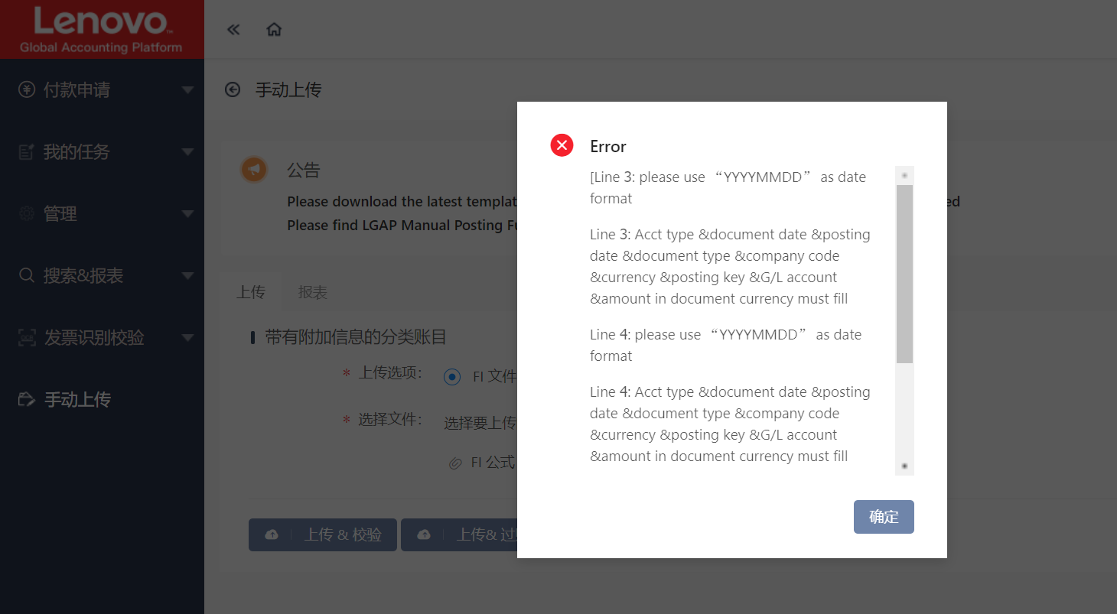
报错框框拉宽一点

